HG-SR、HF-SP選定
サーボケーブルコネクタ組み合せ 干渉チェックツール

 | [ご利用条件]
 | 1. 本ツールは、三菱電機システムサービス株式会社（以下当社）製品の「サーボケーブル」をご使用中またはご使用検討中のお客様にご利用いただけます。
 | 2. 本ツールは、お客様にケーブルの組み合わせ可否を提示させていただくものであり、組み合わせ例の提示に際して接続機器・設置環境・特殊な使用方法に対する考慮はされておりません。
 | チェック結果を保証するものではありませんので、お客様において製品のご購入前にカタログ等をご覧になり実際の仕様を満足することをご確認ください。
 | 3. 本ツールを利用することによって生じた、いかなる損害も当社は補償いたしません。
 | 4. 本ツールの著作権は当社に帰属し、本ツールおよび本ツールによって生成された印刷物の改竄、転載、譲渡、販売を禁止します。
 | 5. 本ツールを解析するなどして、本ツールの目的であるコネクタ組合せ干渉チェック以外の目的で使用されることを禁じます。

 |  | 検索№1 | 検索№2 | 検索№3 | 検索№4 | 検索№5 | ケーブル引出方向図 （ケーブル差し込み方向より見た図）
① | モータ形名を 選択してください | モータ形名 | モータ形名 | モータ形名 | モータ形名 | モータ形名 | 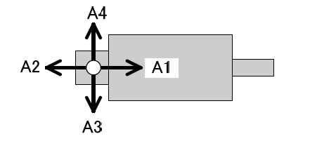
 |  | HF-SP7024
② | 引出方向を 選択してください | 電源ケーブル | 電源ケーブル | 電源ケーブル | 電源ケーブル | 電源ケーブル
 |  | A4
 |  | エンコーダケーブル | エンコーダケーブル | エンコーダケーブル | エンコーダケーブル | エンコーダケーブル
 |  | A1
 |  | 電磁ブレーキケーブル | 電磁ブレーキケーブル | 電磁ブレーキケーブル | 電磁ブレーキケーブル | 電磁ブレーキケーブル
 |  | なし
 |  | ↓ | ↓ | ↓ | ↓ | ↓
③ | 結 果 | ×

 | [検索方法]
 | ①モータ形名をドロップダウンリストから選定してください。
 | ②各ケーブルの引出方向をドロップダウンリストから選択してください。
 | ③結果欄に確認結果が表示されます。（記号説明・・・○：組合せ可能、×：組合せ不可、未表示：下記※2参照）

 | [注意事項]
 | ※1：同時に5台まで検索できます。（違う種類のモータを検索したい場合、同じモータでアングル方向を変えて検索したい場合 など）
 | ※2：結果欄に記号が表示されない場合は以下内容をご確認ください。
 | ・ブレーキなしモータの場合、ブレーキケーブルの引出方向に「なし」を必ず選択してください。
 | ・ブレーキ付モータの場合、ブレーキケーブルの引出方向に「なし」以外を必ず選択してください。
 | ・モータ形名、引出方向（電源、エンコーダ、ブレーキ）を必ず選択してください。

